Додаток №2_Форма ЦП
Додаток №3 до Запиту_№3314-3315NM
Форма цінової пропозиції

(Назва Учасника), надає свою пропозицію щодо участі в тендері на закупівлю друкованих інформаційно-освітніх і комунікаційних матеріалів.
Відомості про підприємство |  |  | Повне найменування учасника – суб’єкта господарювання
 |  |  | Ідентифікаційний код за ЄДРПОУ або реєстраційний номер облікової картки платника податків
 |  |  | Реквізити (адреса - юридична та фактична, телефон, факс, телефон для контактів, e-mail, розрахунковий рахунок)
Відомості про особу (осіб), які уповноважені представляти інтереси Учасника |  |  | (Прізвище, ім’я, по батькові, посада, контактний телефон).
Запропонований Учасником товар (у разі подання еквіваленту) повинен повністю відповідати або перевищувати всі технічні, якісні та функціональні характеристики, зазначені у даному технічному завданні.
№ п/п | Назва | Технічні вимоги | ПРОПОЗИЦІЯ УЧАСНИКА (учасник зобов’язаний заповнити всі передбачені поля) | Одиниця виміру | Кількість | Ціна за одиницю, грн | Всього вартість, грн
 |  |  |  |  | Запит | (зазначається з урахуванням всіх податків і зборів)
Лот 1. Друкована інформаційно-освітня продукція
1 | 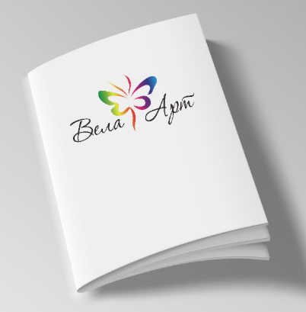 Методичний посібник / буклет формату А5 для педагогів | Формат А5 (148×210 мм ±1 мм) | Тип паперу обкладинки ______ Щільність обкладинки ______ г/м² Тип паперу внутрішнього блоку ______ Щільність внутрішнього блоку ______ г/м² Тип клейового скріплення ______ | примірник | 31,000 |  | 0.00 ₴
 |  | Кількість сторінок: 40 стор. + обкладинка + 4 стор.
 |  | Обкладинка: крейдований глянцевий папір
 |  | Щільність обкладинки не менше 200 г/м²
 |  | Друк обкладинки 4+0
 |  | Внутрішній блок: крейдований матовий папір
 |  | Щільність: не менше 100 г/м²
 |  | Друк внутрішнього блоку 4+4
 |  | ПУР-біндер або інше клейове скріплення, що забезпечує аналогічну міцність виробу.
 |  | Кожна пачка повинна бути захищена від механічних пошкоджень, забруднення та впливу вологи під час транспортування і зберігання
 |  | Пачки упаковуються в крафтовий папір достатньої щільності
 |  | На кожній коробці має бути зазначено найменування продукції та кількість примірників
2 | 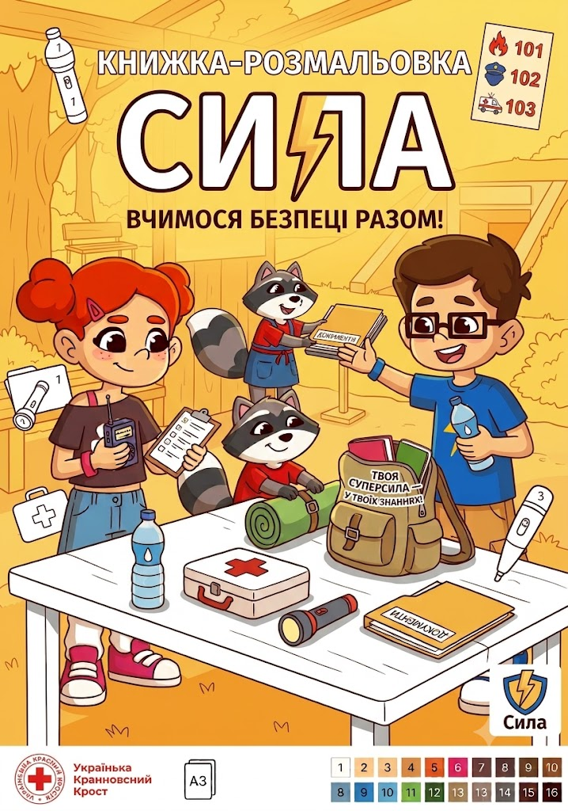 Дитяча навчально-розважальна розмальовка | Формат готового виробу: А4 (210 × 297 мм). Орієнтація: книжкова (вертикальна) | Фактична щільність обкладинки ______ г/м² Тип паперу внутрішнього блоку ______ Фактична щільність внутрішнього блоку ______ г/м² | примірник | 41,000 |  | 0.00 ₴
 |  | 16 сторінок + обкладинка (4 стор.)
 |  | Обкладинка: крейдований глянцевий папір, 200 г/м² ±10 г/м²
 |  | Друк обкладинки 4+0
 |  | Внутрішній блок: офсетний папір, щільністю 100-120 г/м²
 |  | Друк внутрішнього блоку 1+1
 |  | Кріплення: 2 металеві скоби (степлерування по центру)
 |  | Друк відповідно до макетів, наданих Замовником у готовому до друку форматі PDF.
 |  | Фарби: стійкі до стирання, не залишають слідів Вирівнювання сторінок: без зміщень Кольори повинні відповідати макету Замовника
 |  | Пакування по 100 шт. у пачці
 |  | Кожна пачка повинна бути захищена від механічних пошкоджень, забруднення та впливу вологи під час транспортування і зберігання.
 |  | Пачки запаковуються у щільний крафт-папір з подальшим пакуванням в тарнспортну коробку
 |  | На кожній коробці має бути зазначено найменування продукції та кількість примірників.
3 | Шкільний зошит у клітинку | Формат готового виробу: В5 (170 × 205 мм) | Фактична щільність внутрішнього блоку ______ г/м² Матеріал обкладинки ______ Фактична щільність обкладинки ______ г/м² | примірник | 41,000 |  | 0.00 ₴
 |  | 36 сторінок + обкладинка
 |  | Внутрішній блок: офсетний папір, щільністю 60-70 г/м²
 |  | Розліновка: клітинка з полями (червоний колір)
 |  | Колірність друку: 1+1 (одноколірний друк сірим або блакитним чорнилом)
 |  | Обкладинка: крейдований папір або целюлозний картон
 |  | Щільність паперу: 170–200 г/м²
 |  | Друк обкладинки 4+0
 |  | Кріплення: 2 металеві скоби
 |  | Обрізка: з трьох сторін після скріплення, кути прямі
 |  | Центрування блоку: рівномірне, без зміщення розліновки та полів
 |  | Якість друку: чітка геометрія клітинок, відсутність смуг, змазування чорнила та механічних пошкоджень
 |  | Пакування по 100 шт. у пачці
 |  | Кожна пачка повинна бути захищена від механічних пошкоджень, забруднення та впливу вологи під час транспортування і зберігання.
 |  | Пачки запаковуються у щільний крафт-папір з подальшим пакуванням в тарнспортну коробку
 |  | На кожній коробці має бути зазначено найменування продукції та кількість примірників.
3 | Шкільний зошит у лінійку | Формат готового виробу: В5 (170 × 205 мм) | Фактична щільність внутрішнього блоку ______ г/м² Матеріал обкладинки ______ Фактична щільність обкладинки ______ г/м² | примірник | 41,000 |  | 0.00 ₴
 |  | 36 сторінок + обкладинка
 |  | Внутрішній блок: офсетний папір, щільністю 60-70 г/м²
 |  | Розліновка: лінія з вертикальним полем червоного кольору.
 |  | Колірність друку: 1+1 (одноколірний друк сірим або блакитним чорнилом)
 |  | Обкладинка: крейдований папір або целюлозний картон
 |  | Щільність паперу: 170–200 г/м²
 |  | Друк обкладинки 4+0
 |  | Кріплення: 2 металеві скоби
 |  | Обрізка: з трьох сторін після скріплення, кути прямі
 |  | Центрування блоку: рівномірне, без зміщення розліновки та полів
 |  | Якість друку: чітка геометрія клітинок, відсутність смуг, змазування чорнила та механічних пошкоджень
 |  | Пакування по 100 шт. у пачці
 |  | Кожна пачка повинна бути захищена від механічних пошкоджень, забруднення та впливу вологи під час транспортування і зберігання.
 |  | Пачки запаковуються у щільний крафт-папір з подальшим пакуванням в тарнспортну коробку
 |  | На кожній коробці має бути зазначено найменування продукції та кількість примірників.
3 | 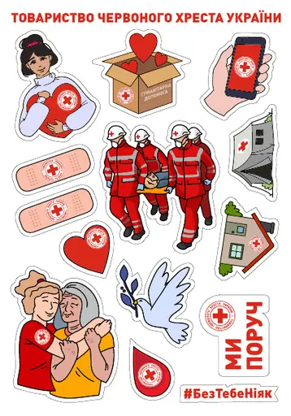 Стікерпак | Формат виробу А5 | Торгова марка/тип плівки ______ Товщина плівки (за наявності) ______ мкм | примірник | 43,000 |  | 0.00 ₴
 |  | Матеріал: біла самоклеюча плівка типу Oracal, глянцева або еквівалент
 |  | Друк 4+0
 |  | Плотерна порізка за макетом
 |  | Пакування по 50-100 шт. у пачці
 |  | Кожна пачка повинна бути захищена від механічних пошкоджень, забруднення та впливу вологи під час транспортування і зберігання.
 |  | Пачки запаковуються у щільний крафт-папір з подальшим пакуванням в тарнспортну коробку
 |  | На кожній коробці має бути зазначено найменування продукції та кількість примірників.
3 | 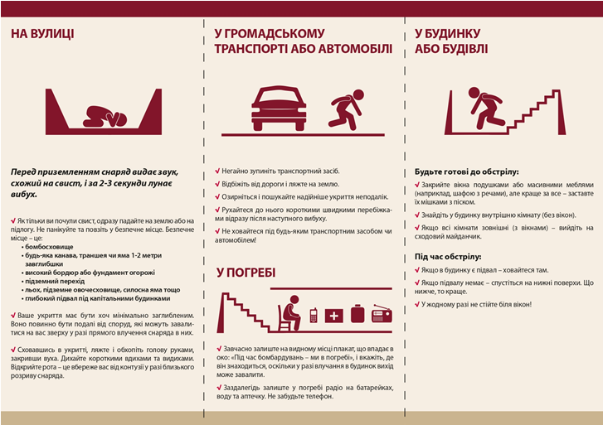 Євробуклети | Євробуклет (з двома фальцами). | Тип паперу ______ Фактична щільність паперу ______ г/м² Метод друку ______ | примірник | 105,000 |  | 0.00 ₴
 |  | Формат у зігнутому вигляді: 99 × 210 мм (± 1 мм).
 |  | Формат у розгорнутому вигляді: 297 × 210 мм (± 1 мм).
 |  | Папір: крейдований глянцевий
 |  | Щільність паперу: 150 г/м².
 |  | Фарбовість: 4+4 (повноколірний друк з обох боків).
 |  | Фальцювання: 2 фальци (бігування для уникнення тріщин на згинах).
 |  | Спосіб друку: офсетний або цифровий (залежно від тиражу, із забезпеченням стабільності кольорів).
 |  | Постдрукарська обробка: обрізка по формату, бігування, фальцювання, контроль якості перед пакуванням.
 |  | Пакування: групова упаковка в термозбіжну плівку по 50–100 шт. з подальшим пакуванням у гофрокороб.
 |  | На кожній коробці має бути зазначено найменування продукції та кількість примірників.
3 | Комікс 3 макети - по 26 000 шт. | Формат готового виробу: 210 х 270 мм; орієнтація вертикальна. | Тип паперу ______ Фактична щільність паперу ______ г/м² Метод друку ______ Вид ламінації ______ | примірник | 78,000 |  | 0.00 ₴
 |  | Кількість сторінок: 16 (включаючи обкладинку);
 |  | Орієнтація: книжкова.
 |  | Папір: крейдований матовий, щільність не менше 200 г/м²;
 |  | Метод друку: офсетний або еквівалент;
 |  | Кольоровість: 4+4, матова ламінація всіх сторінок.
 |  | Тип кріплення: 2 металеві скоби по корінцю.
 |  | Макет надається Замовником у готовому до друку форматі PDF.
 |  | Постдрукарська обробка: обрізка по формату, бігування, фальцювання, контроль якості перед пакуванням.
 |  | Пакування по 100 шт. у пачці
 |  | Кожна пачка повинна бути захищена від механічних пошкоджень, забруднення та впливу вологи під час транспортування і зберігання.
 |  | Пачки запаковуються у щільний крафт-папір з подальшим пакуванням в тарнспортну коробку
 |  | На кожній коробці має бути зазначено найменування продукції та кількість примірників.
Загальна вартість пропозиції по ЛОТ 1, грн* |  |  |  |  |  |  | 0.00 ₴
Лот 2. Навчально-розвивальні набори
1 | 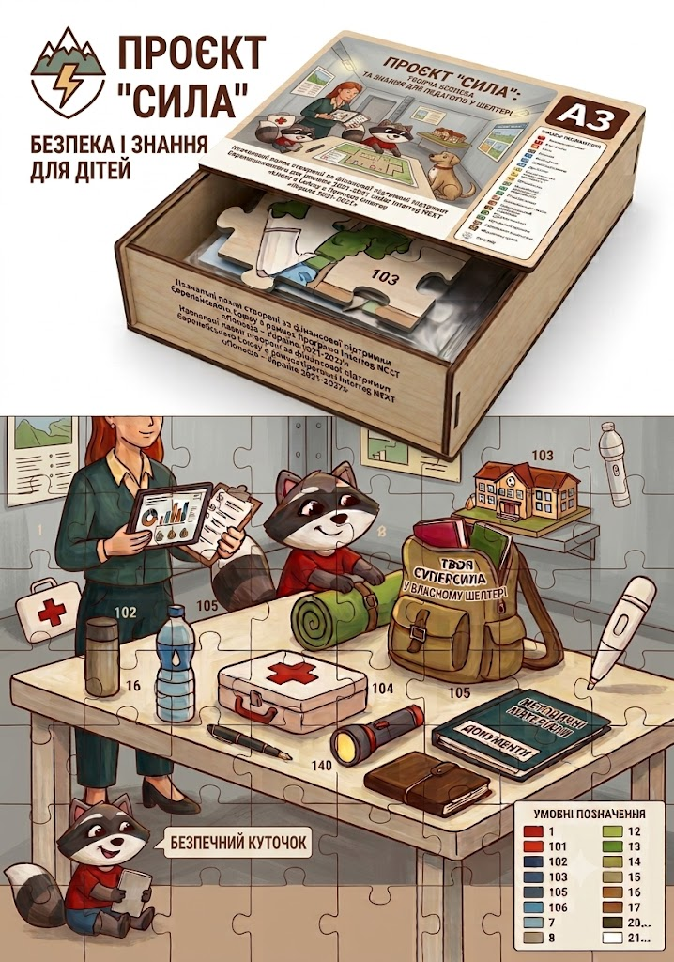 Навчально-розвивальний пазл "Знання - твоя сила!" | Пазл (у зібраному вигляді): Розмір: 974 × 674 мм (формат близький до великого настільного макету); Матеріал: картон палітурний завтовшки не менше 2,0 мм; Друк: офсетний 4+0; Папір: крейдований від 250 г/м²; Покриття: захисний матовий/глянцевий лак (стійкий до стирання); Деталізація: 140 великих елементів (адаптовано для дітей та зручної роботи у групах/класах, без занадто дрібних сегментів); Комплектація та упаковка: висічка елементів, розфасовка в герметичний ПВХ-пакет (зіп-пакет або термозбіжна плівка), комплектація в коробку. Коробка для пазлів (конструкція 2-х частин: віко / дно): Внутрішні розміри: 300 × 230 × 100 мм; Допустиме відхилення лінійних розмірів готового виробу та коробки: ±3 мм. Основа (віко і дно): картон палітурний не менше 2,0 мм, каширований папером крейдованим від 130 г/м² з ламінацією глянцевою/матовою плівкою; Обклейка віка: друк офсетний 4+0 (CMYK), папір крейдований 130 г/м² ± 15 г/м², захисний ламінат; Обклейка дна: без друку (або лайнер білого кольору), папір крейдований 130 г/м² ± 15 г/м², захисний ламінат. Коробка (упаковка): Дизайн та розміщення графічних елементів визначаються макетом Замовника. Кожен комплект повинен містити: пазл із 140 елементів у розібраному вигляді; контрольне зображення (кольоровий зразок готового пазла) у друкованому вигляді або розміщене на коробці; герметичний ПВХ-пакет (зіп-пакет або термозбіжна плівка) для фасування елементів пазла; індивідуальну брендовану коробку типу «кришка-дно». Готові блоки складаються у марковані транспортні гофроящики для безпечного перевезення критими автозасобами. Індивідуально запаковані коробки з пазлами укладаються у транспортні гофроящики по 5–10 штук у кожен (залежно від щільності ящика) для забезпечення безпечного транспортування. Макет надається Замовником у готовому до друку форматі PDF. | Розмір пазла у зібраному вигляді, мм__________ Кількість елементів пазла, шт.____________ Матеріал основи пазла______________ Товщина основи пазла, мм___________ Папір для каширування пазла (тип)_________ Щільність паперу для каширування пазла, г/м²__________ Тип друку_______ Тип покриття пазла (матове/глянцеве)_______ Тип конструкції коробки_____________ Розмір коробки, мм_______________ Матеріал основи коробки_______________ Товщина картону коробки, мм____________ Папір для каширування коробки (тип)_________ Щільність паперу для каширування коробки, г/м²_____________________ Тип ламінації коробки__________________ Комплектація набору___________________ Кількість комплектів у транспортному ящику, шт.______________________ | шт | 22,000 |  | 0.00 ₴

 |  | Кожна пачка повинна бути захищена від механічних пошкоджень, забруднення та впливу вологи під час транспортування і зберігання.
 |  | Пачки запаковуються в тарнспортну коробку
 |  | На кожній коробці має бути зазначено найменування продукції та кількість примірників.
2 | 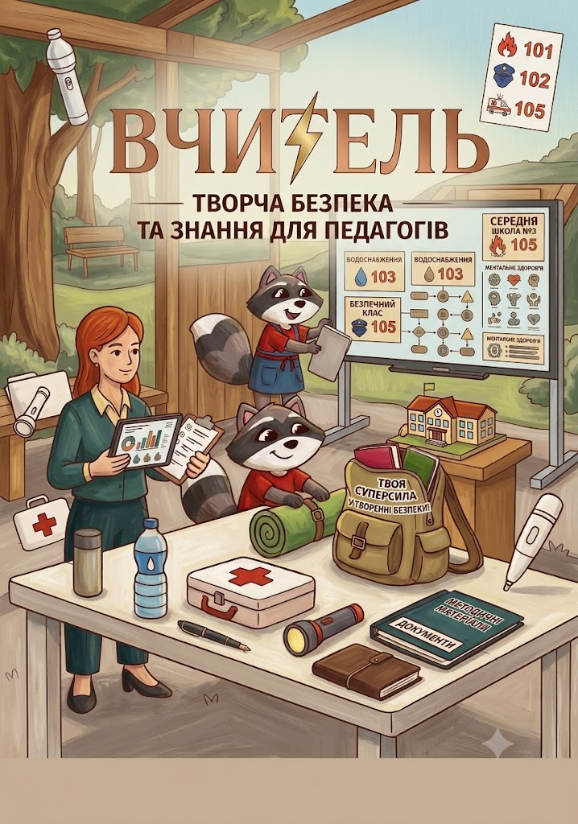 Навчально-розвивальна картина за номерами (на полотні з підрамником) | Формат готового виробу: А3 (297 × 420 мм) Орієнтація: альбомна (горизонтальна) або книжкова (вертикальна) (залежно від фінальної композиції макету) Макет: розробляється та надається Замовником з урахуванням вильотів під обріз/загин Макет надається Замовником у готовому до друку форматі PDF. | Матеріал полотна ______ Товщина полотна/основи ______ мм Тип фарб ______ Кількість кольорів ______ Матеріал пензлів ______ Тип індивідуального пакування ______ | шт | 2,000 |  | 0.00 ₴
 |  | 1. Комплектація та склад набору Основне полотно за номерами (А3): 1 шт. Контрольний аркуш / схема-підказка (А3): 1 шт. Комплект акрилових фарб на водній основі: 16 пронумерованих баночок (по 3–5 мл). Набір пензлів: 3 шт. (різного розміру: 2 тонких для деталей, середній для заповнення сегментів). Упаковка: індивідуальна коробка або цупкий захисний конверт із повноколірним друком та інструкцією
 |  | 2. Технічні характеристики елементів Основна картина (Полотно / Основа): Основа: полотно бавовняне/сумішеве на дерев'яному підрамнику (щільність від 1.5–2.0 мм). Друк контуру: 1+0 (одноколірний друк сірим кольором, чіткі лінії без розмиття). Сегментація адаптована для дітей віком від 10 років та старше, передбачає наявність дрібних та середніх деталей. Нумерація: цифри у сегментах великі, чіткі, контрастні (читабельні для дитини).
 |  | Контрольний аркуш (Схема-підказка): Формат: А3 (297 × 420 мм). Тип паперу: офсетний папір, щільність 80–100 г/м². Колірність: 4+4 (дублює контурну сітку з нумерацією + мініатюрний кольоровий зразок готової картини). Тематика та макет картини надаються Замовником. Після завершення розфарбовування зображення повинно повністю відповідати затвердженому кольоровому макету.
 |  | Акрилові фарби на водній основі. На вимогу Замовника переможець надає документи виробника щодо безпечності продукції. Палітра — 16 яскравих заспокійливих кольорів. Усі баночки щільно закриті та пронумеровані відповідно до схеми.
 |  | Пензлі: нейлоновий ворс, дерев'яна або пластикова ручка.
 |  | Якість друку: чіткість контурів, відсутність змазування, перекосів, смуг та механічних пошкоджень. Безпека: усі матеріали повинні відповідати санітарно-гігієнічним нормам України для дитячої продукції.
 |  | Кожен комплект повинен містити повний набір фарб, пензлів та контрольний аркуш відповідно до конкретного макету. Кожен комплект (картина, схема, фарби, пензлі) упаковується в індивідуальну коробку / термозбіжну плівку. Транспортна тара: гофроящики по 10–20 комплектів із відповідним маркуванням (назва, кількість, застережні знаки).
Загальна вартість пропозиції по ЛОТ2, грн* |  |  |  |  |  |  | 0.00 ₴
* Товариство Червоного Хреста України є громадською неприбутковою організацією і просить надати максимальні знижки на товар, вказаний у ціновій пропозиції.
**Закупівля здійснюється різними Лотами
Примітка: вартість одиниці продукції та загальну вартість пропозиції потрібно заповнювати у гривнях, зазначаючи цифрове значення, яке має не більше двох знаків після коми.

Умови оплати: _________________ (прописати) Згідно політик ТЧХУ передплата може застосовуватись лише як виключення та не може перевищувати 50% вартості.
Терміни виконання: _________________ (прописати), календарних днів з моменту укладення договору.
Ми погоджуємось, що всі витрати, пов’язані з доставкою товару, завантажувально-розвантажувальними роботами, здійснюються за рахунок Постачальника до місць призначення відповідно до Розподілу продукції (Додаток №3).
Ми погоджуємось, що у разі визначення нас переможцем процедури закупівлі, на вимогу Замовника будуть надані документи виробника, що підтверджують якість та безпечність продукції або матеріалів, які використовуються для її виготовлення.
Ми погоджуємося з умовами, що Замовник має право розділити дану закупівлю між декількома постачальниками за умови наявності більш вигідних умов на різні позиції.
Ми погоджуємося з умовами, що Ви можете відхилити нашу чи всі надані пропозиції, та розуміємо, що Ви не обмежені у прийнятті будь-якої іншої пропозиції з більш вигідними для Вас умовами.
Ми погоджуємось зафіксувати цінову пропозицію протягом 90 днів календарних днів з моменту подачі
Подаючи свою пропозицію ми підтверджуємо повну комплектацію та відповідність умовам зазначеним в Запиті.
Учасники повинні подавати цінові пропозиції, підписані уповноваженою особою та скріплені печаткою (за наявності). Додатково пропозиції мають бути надані в електронному форматі (Excel).
 | Керівник організації/ФОП:____________________________ ( ____________________)
 | МП підпис ПІБ

